关系图
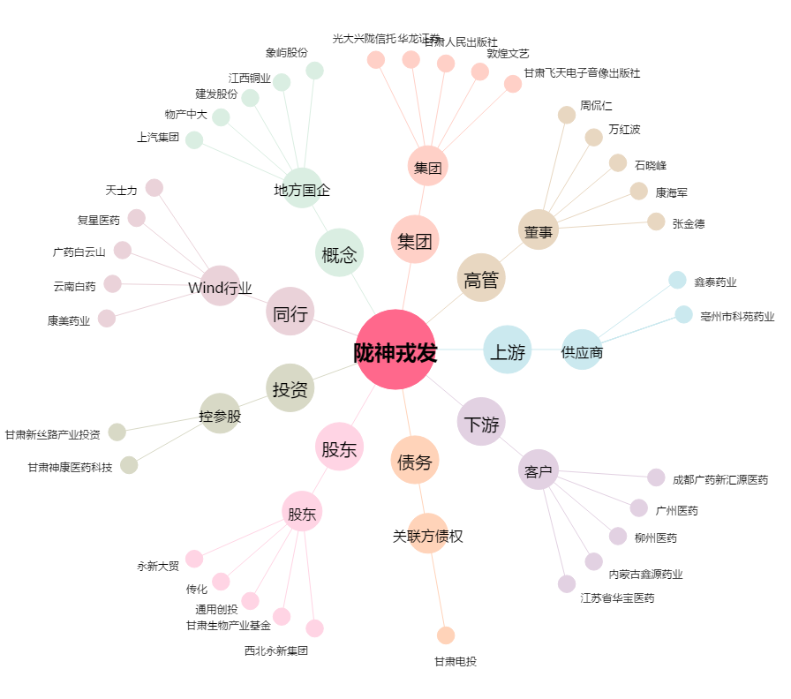
陇神戎发[300534.SZ] - 关系概览图

